INTERPRETACIÓN
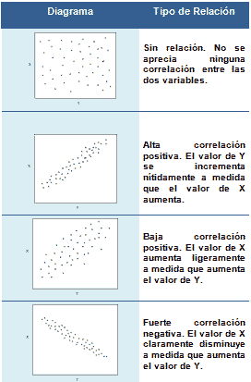
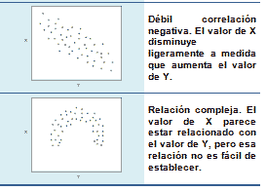
INTERPRETACIÓN DE LA CORRELACIÓN

EJERCICIO1
La empresa quiere analizar la compras de un año con respecto a los productos que se vencen
para determinar si hay relación entre la cantidad que compra con respecto a los productos que se vencen

Compras del año vs productos vencidos
 | x | y
Mes | Compras | Cantidad de productos vencidos
enero | 200,000 | 1500
febrero | 350,000 | 1200
marzo | 250,800 | 3000
abril | 159,000 | 2900
mayo | 290,000 | 550
junio | 320,000 | 1000
julio | 147,000 | 590
agosto | 390,000 | 208
septiembre | 287,000 | 500
octubre | 390,000 | 900
noviembre | 600,000 | 769
diciembre | 700,000 | 2000

Coeficiente de correlación: |  | -0.12

La correlación es nula, es decir los productos que se vencen no se relacionan con las compras que se realizan de los productos

